Oppgave 11
33 | 38 | 33 | 23 | 30 | 36 | 35 | 29 | 40 | 28 | 30 | 33

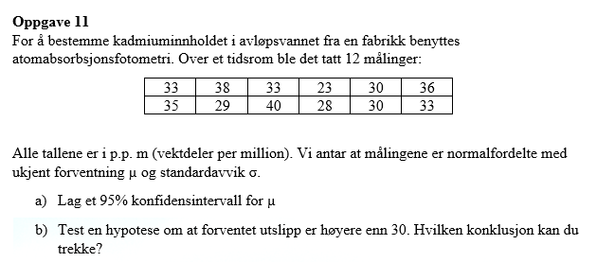
$a) 95\% konfidensintervall for μ \left(σ er ukjent\right).$
$\overline{X}≈32, 3 s≈4,7 t_{0.025},11≈2,2$
$\overline{X}±t_{0.025,11}\frac{s}{\sqrt{n}}$
$Svar:95\% konfidensintervall for μ er \left[29.4, 35.3\right]$
$b) H_{0}: μ=30 mot μ>30$
$T=\frac{\overline{X}− μ_{0}}{s}\sqrt{n}≈1,73 og t_{0.05,11}≈$1,8
$$T<t_{0.05,11}. Det betyr at vi ikke kan påstå H_{1}og beholder H_{0}.$$
$$Vi har ikke grunnlag til å påstå at forventet utslipp er høyere enn 30.$$
 |  |  |  |  |  |  |  | 32.333333333
 |  |  |  |  |  |  |  | 4.6774766572
 |  |  |  |  |  |  |  | 2.2009851601

 |  |  |  |  |  |  |  | 29.361406452
 |  |  |  |  |  |  |  | 35.305260215

 |  |  |  |  |  |  |  | 1.7280479115
 |  |  |  |  |  |  |  | 1.7958848187

